BAIL
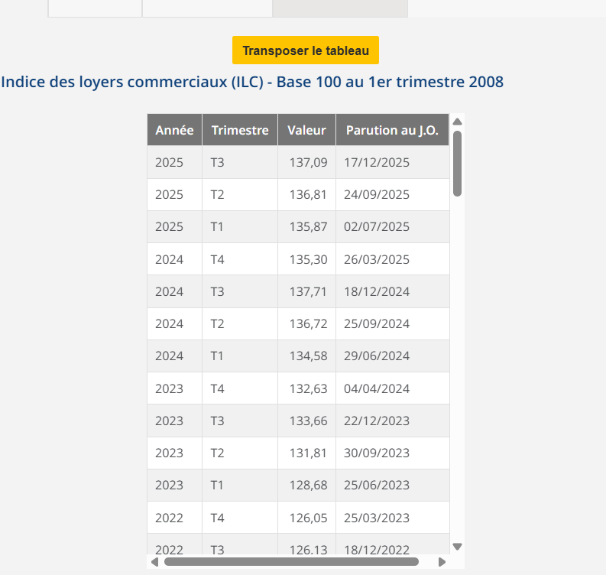
LPC EPONE
BAILLEUR | SCI ARMEE D'ORIENT |  |  | F-906-ORIENT PROV/TF 1TR2025
SUPERFICIE | 311 |  |  | F-906-ORIENT PROV/CHARGES 1TR2025
DATE DU BAIL | 2022-01-01 |  |  | F-906-ORIENT LOYER 1TR2025
DATE PRISE EFFET | 2023-01-01
FRANCHISE 9 mois | 1900-01-09 | 1 | 2 | 3
DUREE | 13 ans | 01/01/2023-31/12/2023 | 01/01/2024-31/12/2024 | 01/01/2025-31/12/2025
DEPOT DE GARANTIE 3 mois de loyer | 21,750.00 € | 21,750.00 € | 23,048.48 € | 23,746.87 €
LOYER ANNUEL HT (HORS CHARGES) | 87,000.00 € | 87,000.00 € | 92,193.93 € | 94,987.47 €
INDICE (INDEXATION DU LOYER) ILC 3T | 126.13 | 126.13 | 133.66 | 137.71
REDUCTION |  | - € | - € | - €
LOYER TRIMESTRIEL HT (HORS CHARGES) | 21,750.00 € | 21,750.00 € | 23,048.48 € | 23,746.87 €

Prise en compte Avenant
DATE PRISE EFFET | 2024-01-01
DUREE | 12 ans | 01/01/2024-31/12/2024 | 01/01/2025-31/12/2025 | 01/01/2026-31/12/2026 | 01/01/2027-31/12/2027 | 01/01/2028-31/12/2028 | 01/01/2029-31/12/2029 | 01/01/2030-31/12/2030 | 01/01/2031-31/12/2031 | 01/01/2032-31/12/2032 | 01/01/2033-31/12/2033 | 01/01/2034-31/12/2034 | 01/01/2035-31/12/2035
DEPOT DE GARANTIE 3 mois de loyer | 14,772.50 € | 14,772.50 € | 15,220.12 € | 15,151.59 € | 0.00 € | #DIV/0! | #DIV/0! | #DIV/0! | #DIV/0! | #DIV/0! | #DIV/0! | #DIV/0! | #DIV/0!
LOYER ANNUEL HT (HORS CHARGES) | 59,090.00 € | 59,090.00 € | 60,880.47 € | 60,606.38 € | 0.00 € | #DIV/0! | #DIV/0! | #DIV/0! | #DIV/0! | #DIV/0! | #DIV/0! | #DIV/0! | #DIV/0!
INDICE (INDEXATION DU LOYER) ILC 3T | 133.66 | 133.66 | 137.71 | 137.09
REDUCTION |  | - € | - € | - €
LOYER TRIMESTRIEL HT (HORS CHARGES) | 14,772.50 € | 14,772.50 € | 15,220.12 € | 15,151.59 € | - € | #DIV/0! | #DIV/0! | #DIV/0! | #DIV/0! | #DIV/0! | #DIV/0! | #DIV/0! | #DIV/0!
régule Loyer |  | -33,103.93 € | -8,526.75 €
Régule DG |  | -8,275.98 € | -250.77 €

charges 12 mois 8700€

